一版
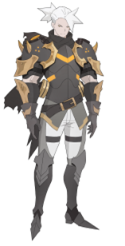
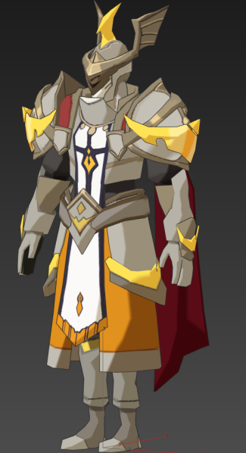
任务序号 | 任务名 | 任务目标 | 任务方式 | 任务描述 | 备注
1 | 禁卫军的紧急招募函 | 阅读招募函 | 场景表现、对白 | 小队完成XXX（待定）主线任务后获得支线任务 西蒙小队收到禁卫军通过风迹速递送出的招募函。 | 场景表现：风迹速递出场然后和玩家对话 对白是中间有信件按钮。
2 | 禁卫军的秘密任务 | 前往报道 | 对白 | 西蒙小队前往卡诺萨找禁卫督军萨林报道,萨林告诉西蒙，他们需要收集一批魔族的样本，需要西蒙协助。西蒙一行答应了。
 |  | 收集样本·一 | 战斗 | 前往湖畔镇击败武装狼人战士，战后说明这个怪物的弱点，需要让温丽用魔法攻击
 |  | 收集样本·二 | 战斗 | 前往哀嚎神殿外围击败暗黑战魂，战后说明这个怪物的弱点，需要用西蒙打断回血技能
 |  | 收集样本·三 | 战斗 | 前往魔族高地击败黑暗法师，战后说说明这个怪物的弱点，需要用爱琳娜极限输出
 |  | 上交样本 | 战斗 | 返回卡诺萨将三种魔族样本交给萨林。
3 | 后续的考验 | 拜访特罗德 | 对白 | 收集魔族样本后，萨林对西蒙小队的能力表示认可，同时让玩家去找特罗德，进行后续的任务。
 |  |  |  | 西蒙一行回到卡诺萨找到特罗德。特罗德告诉西蒙一行：为了能更好的应对魔族，皇室决定开放一个试炼场来提高冒险者的实力，在禁卫军与魔法协会共用协作下，试炼场黯月城即将开放。 魔法协会使用西蒙一行带回的魔族样本，结合黯月城内残余的魔气，配合上的黑魔法制造出了一批魔族。特罗德让西蒙一行黯月城体验一下，并且告诉西蒙泰雷已经在等着他们。
4 | 组团体验 | 前往黯月城 | 对白 | 西蒙前往马车位置时，播放与此同时，莱克听手下汇报，并且让手下继续跟踪西蒙。
 |  | 找到泰雷 | 对白 | 西蒙一行找到泰雷，泰雷解说黯月城的由来。 带西蒙一行进入黯月城。 支线剧情中的黯月城，通过三女神码头，坐船去 | 三女神码头，坐船去
5 | 黯月城 | 通关黯月城 | 副本 | 进副本出现黯月城广播，泰雷介绍以后冒险者体验黯月城都有黯月城广播进行引导 同时介绍玩法，说明副本小怪会给副本首领提供特性，击败小怪可以去除首领的特性
 |  |  |  | 第一个房间，2只怪前面，陷阱触发剧情 泰雷说明魔物都是魔法协会根据真实魔物制作的，西蒙可以根据魔物的弱点，选择一只魔物进行挑战（武装狼人战士，暗黑战魂。之前收集样本打的怪） 战斗后，泰雷介绍说明，击败怪物后，必须要有英雄进入魔法协会预设的魔法阵中，防止怪物重生，首领重新获得特性 对话后泰雷会留下，封印法阵，同时空气墙消失，泰雷说可以去挑战首领了
 |  |  |  | 2只小怪，剩下的另外一只，玩家可打可不打，玩家如果去打则触发： 战斗前说明，让玩家慎重选择出战英雄，因为战斗后出战英雄会留下封印法阵 战斗后播放出战英雄留下封印的表现
 |  |  |  | 副本目标3：击败黑暗法师 战斗前说明，击败首领就可以通关，根据玩家击败小怪情况，提示怪物剩余特性情况（小怪全部干掉，则说明没有首领特性已经全部去除） 战斗后，西蒙表示魔法协会制作的魔族与真实的魔族没有差异，同时疑惑询问泰雷是否还有人进入黯月城，泰雷表示只有我们进来，外面有禁卫军看守，没有其他人，但是西蒙表示感觉被人窥视
 |  |  |  | 通关副本
6 | 体验报告 | 体验报告 | 对白 | 通关黯月城后，西蒙在码头遇到特罗德，汇报黯月城体验情况，并且说明被人跟踪，特罗德表示他会调查，并说黯月城没有问题可以开放。
7 |  |  |  | 黯月城功能解锁 出现阿噗引导，对白说明以后可以通过UI进入黯月城，并说明玩法开放时间

 | 泰雷 | 禁卫督军萨林 | 特罗德

